様式① 体力測定結果票 表
 | 体力測定結果 |  |  |  | 様式①（表）
 | 氏名：

 | 測 定 日 | 年 月 日 |  | 年 月 日
 | 血 圧
 | 身 長
 | 体 重
 | 測 定 項 目 | 数値 | レベル | 数値 | レベル
握力 【上肢の筋力】 | 握力（Kg） 【筋力】 | 右 |  | 右
 |  | 左 |  | 左
長座位体前屈 【柔軟性】 | 長座位体前屈（ｃｍ） 【柔軟性】
開眼片足立ち 【バランス能力】 | 開眼片脚立ち（秒） 【バランス能力】 | 右 |  | 右
 |  | 左 |  | 左
タイムドアップ＆ゴー 【機能的移動能力】 | タイムド アップ＆ゴー（秒）【機能的移動能力】
 | 前 | 後
握力（Kg） 【筋力】
長座位体前屈（ｃｍ） 【柔軟性】
開眼片脚立ち（秒） 【バランス能力】
タイムド アップ＆ゴー（秒）【機能的移動能力】
握力
（筋力）

タイムド アップ & ゴー
（機能的移動能力）

長座位体前屈
（柔軟性）

開眼片脚立ち
（バランス）

様式① 体力測定結果票 裏
様式①(裏)
体力測定結果の見かた

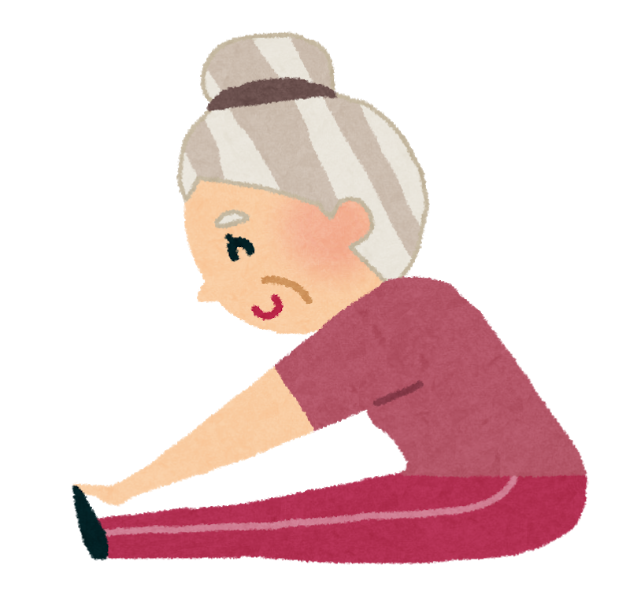 レベル ５：高い、 ４：やや高い、 ３：ふつう、 ２：やや低い、 １：低い 握力 手を握る力をみます。全身の筋力を判定する参考となります。 握力が強い人は、全身の筋力も強いと言われています。 長座位体前屈 体の柔軟性をみます。 腰痛や姿勢が悪くなるのもこの柔軟性の低下が原因の一つと言われています。 下肢の柔軟性が低下すると、転倒や骨折につながりやすいと言われています。 開眼片足立ち バランス機能と下肢筋力をみます。 15秒以下では、転倒の危険が高まっていると言われています。 タイムドアップ＆ゴー バランスや下肢の筋力、歩行能力、体全体の協調性等をみます。 14秒以上かかると転倒の危険があり、30秒以上かかると日常生活に介助が必要 になると言われています。

性 別 | レベル | 握 力 （Kg） |  |  | 長座位体前屈 （cm） |  |  | 開眼片足立ち （秒） |  |  | タイムドアップ&ゴー （秒）
男 性 | 1 | 0 | ～ | 24.9 | 0 | ～ | 20.9 | 0 | ～ | 4 | 7.2 | ～
 | 2 | 25.0 | ～ | 28.9 | 21.0 | ～ | 30.9 | 5 | ～ | 12 | 6.1 | ～ | 7.1
 | 3 | 29.0 | ～ | 32.9 | 31.0 | ～ | 40.9 | 13 | ～ | 29 | 5.5 | ～ | 6.0
 | 4 | 33.0 | ～ | 36.9 | 41.0 | ～ | 50.9 | 30 | ～ | 59 | 5.0 | ～ | 5.4
 | 5 | 37.0 | ～ |  | 51.0 | ～ |  | 60 | ～ |  | 0 | ～ | 4.9
女 性 | 1 | 0 | ～ | 14.9 | 0 | ～ | 23.9 | 0 | ～ | 3 | 8.9 | ～
 | 2 | 15.0 | ～ | 17.9 | 24.0 | ～ | 34.9 | 4 | ～ | 9 | 7.5 | ～ | 8.8
 | 3 | 18.0 | ～ | 20.9 | 35.0 | ～ | 42.9 | 10 | ～ | 22 | 6.5 | ～ | 7.4
 | 4 | 21.0 | ～ | 23.9 | 43.0 | ～ | 50.9 | 23 | ～ | 59 | 5.8 | ～ | 6.4
 | 5 | 24.0 | ～ |  | 51.0 | ～ |  | 60 | ～ |  | 0 | ～ | 5.7

様式② 基本チェックリスト
様式②
基本チェックリスト |  |  | 記入日： 年 月 日
お名前 |  | 生年月日 |  | 性別 |  | 年齢 | 才
 |  | 昭和 年 月 日 |  | 男 ・ 女

質 問 項 目 |  |  |  | 当てはまる方に ○をつけてください |  | 判定
1 | バスや電車で1人で外出していますか |  |  | ０．はい | １．いいえ | /２０ （１０/２０ 以上）
2 | 日用品の買物をしていますか |  |  | ０．はい | １．いいえ
3 | 預貯金の出し入れをしていますか |  |  | ０．はい | １．いいえ
4 | 友人の家を訪ねていますか |  |  | ０．はい | １．いいえ
5 | 家族や友人の相談にのっていますか |  |  | ０．はい | １．いいえ
6 | 階段を手すりや壁を伝わらずに昇っていますか |  |  | ０．はい | １．いいえ |  | /５ （３/５以上）
7 | 椅子に座った状態から何もつかまらずに立ち上がっていますか |  |  | ０．はい | １．いいえ
8 | １５分くらい続けて歩いていますか |  |  | ０．はい | １．いいえ
9 | この１年間転んだことがありますか |  |  | １．はい | ０．いいえ
10 | 転倒に対する不安は大きいですか |  |  | １．はい | ０．いいえ
11 | ６ヶ月間で２～３ｋｇ以上の体重減少がありましたか |  |  | １．はい | ０．いいえ |  | /２ （２/２）
12 | 身長（ ）ｃｍ 体重（ ）ｋｇ
13 | 半年前に比べて固いものが食べにくくなりましたか |  |  | １．はい | ０．いいえ |  | /３ （２/３以上）
14 | お茶や汁物でむせることがありますか |  |  | １．はい | ０．いいえ
15 | 口の渇きが気になりますか |  |  | １．はい | ０．いいえ
16 | 週に１回以上は外出していますか |  |  | ０．はい | １．いいえ |  | /２ （１６該当）
17 | 昨年に比べて外出の回数が減っていますか |  |  | １．はい | ０．いいえ
18 | 周りの人から「いつも同じことを聞く」などの物忘れがあると言われますか |  |  | １．はい | ０．いいえ |  | /３ （1/３以上）
19 | 自分で電話番号を調べて、電話をかけることをしていますか |  |  | ０．はい | １．いいえ
20 | 今日が何月何日かわからない時がありますか |  |  | １．はい | ０．いいえ
21 | （ここ２週間）毎日の生活に充実感がない |  |  | １．はい | ０．いいえ |  | /５ （２/５以上）
22 | （ここ２週間）これまで楽しんでやれていたことが楽しめなくなった |  |  | １．はい | ０．いいえ
23 | （ここ２週間）以前は楽にできていたことが今ではおっくうに感じられる |  |  | １．はい | ０．いいえ
24 | （ここ２週間）自分が役に立つ人間だと思えない |  |  | １．はい | ０．いいえ
25 | （ここ２週間）わけもなく疲れたような感じがする |  |  | １．はい | ０．いいえ
 | （注） ＢＭＩ＝体重（ｋｇ）÷身長（ｍ）÷身長（ｍ）が１８．５未満の場合に該当とする
※このチェックリストに記入された個人情報は、転倒予防教室での利用としますが、場合によっては地域包括支援センター等へ提供させていただくこともありますので、ご了承ください。

様式③ 自主活動参加管理簿
活動日
様式③ | 自主活動参加管理簿 |  |  |  |  | グループ名：
 | 1 | 2 | 3 | 4 | 5 | 6 | 7 | 8 | 9 | 10 | 11 | 12 | 13 | 14 | 15 | 16 | 17 | 18 | 19 | 20 | 21 | 22 | 23 | 24 | 25 | 26 | 27 | 28 | 29 | 30 | 参加 回数
氏名
1
2
3
4
5
6
7
8
9
10
11
12
13
14
15
16
17
18
19
20
21
22
23
24
25
26
27
28
29
30
日別参加者数

